援助甲方
油费报销明细
序号 | 日期 | 报销事由 | 路线 | 行程方式 | 公里 | 报销人 | 事由 | 备注
1 |  | 交通费 | 五星校区-图书馆 | 自驾 | 10 | 米娜 | 援助甲方 | 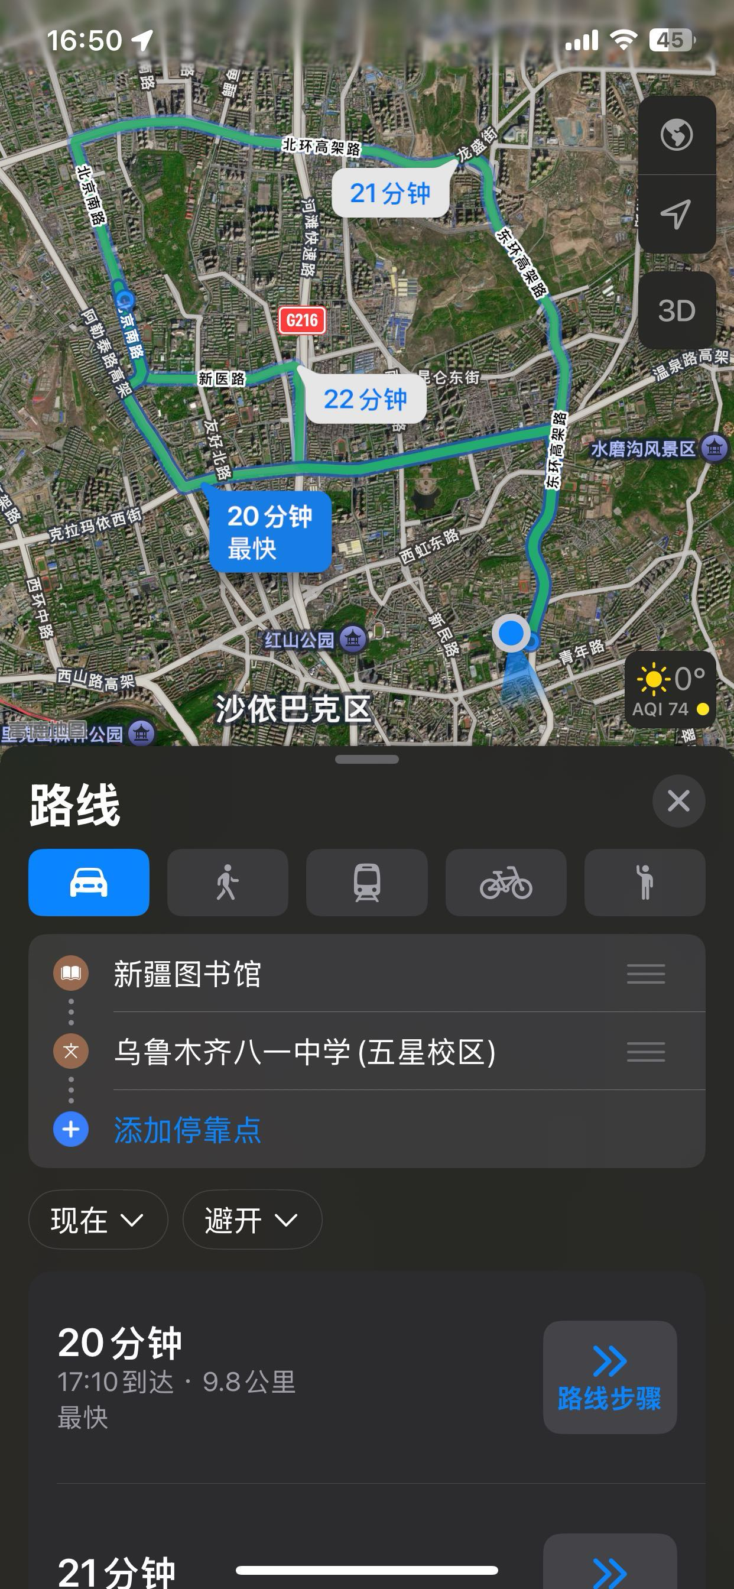
2 |  | 交通费 | 图书馆-外援地点 | 自驾 | 13 | 米娜 | 援助甲方 | 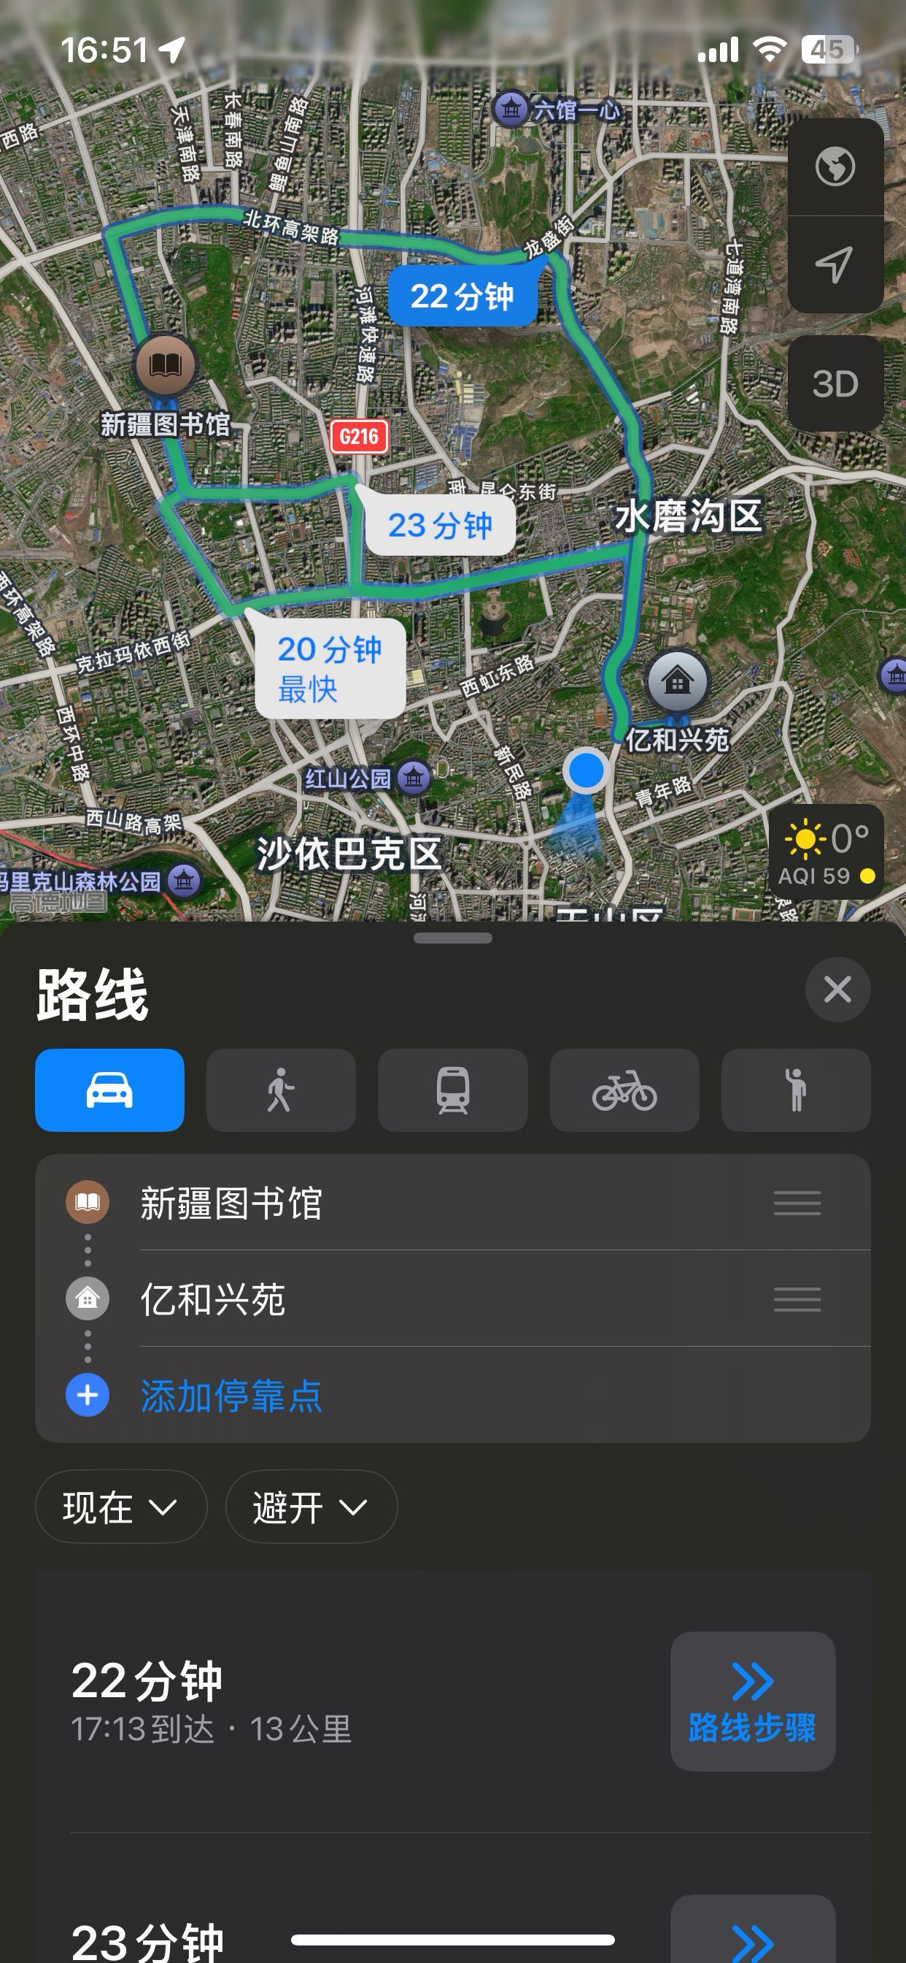
3 |  | 交通费 | 教育学院2名保洁-外援地点 | 打车 | 13 | 米娜 | 援助甲方 | 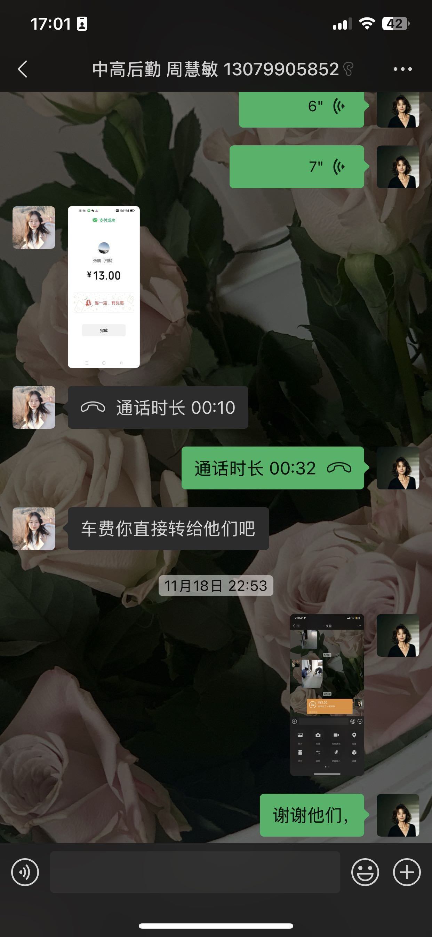
4 |  | 交通费 | 外援地点-教育学院 | 自驾 | 4 | 米娜 | 援助甲方 | 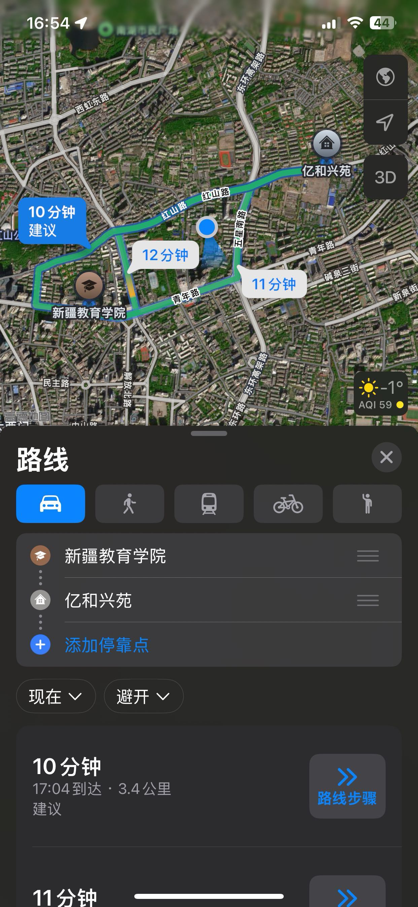
5 |  | 交通费 | 教学学院-图书馆 | 自驾 | 7 | 米娜 | 援助甲方 | 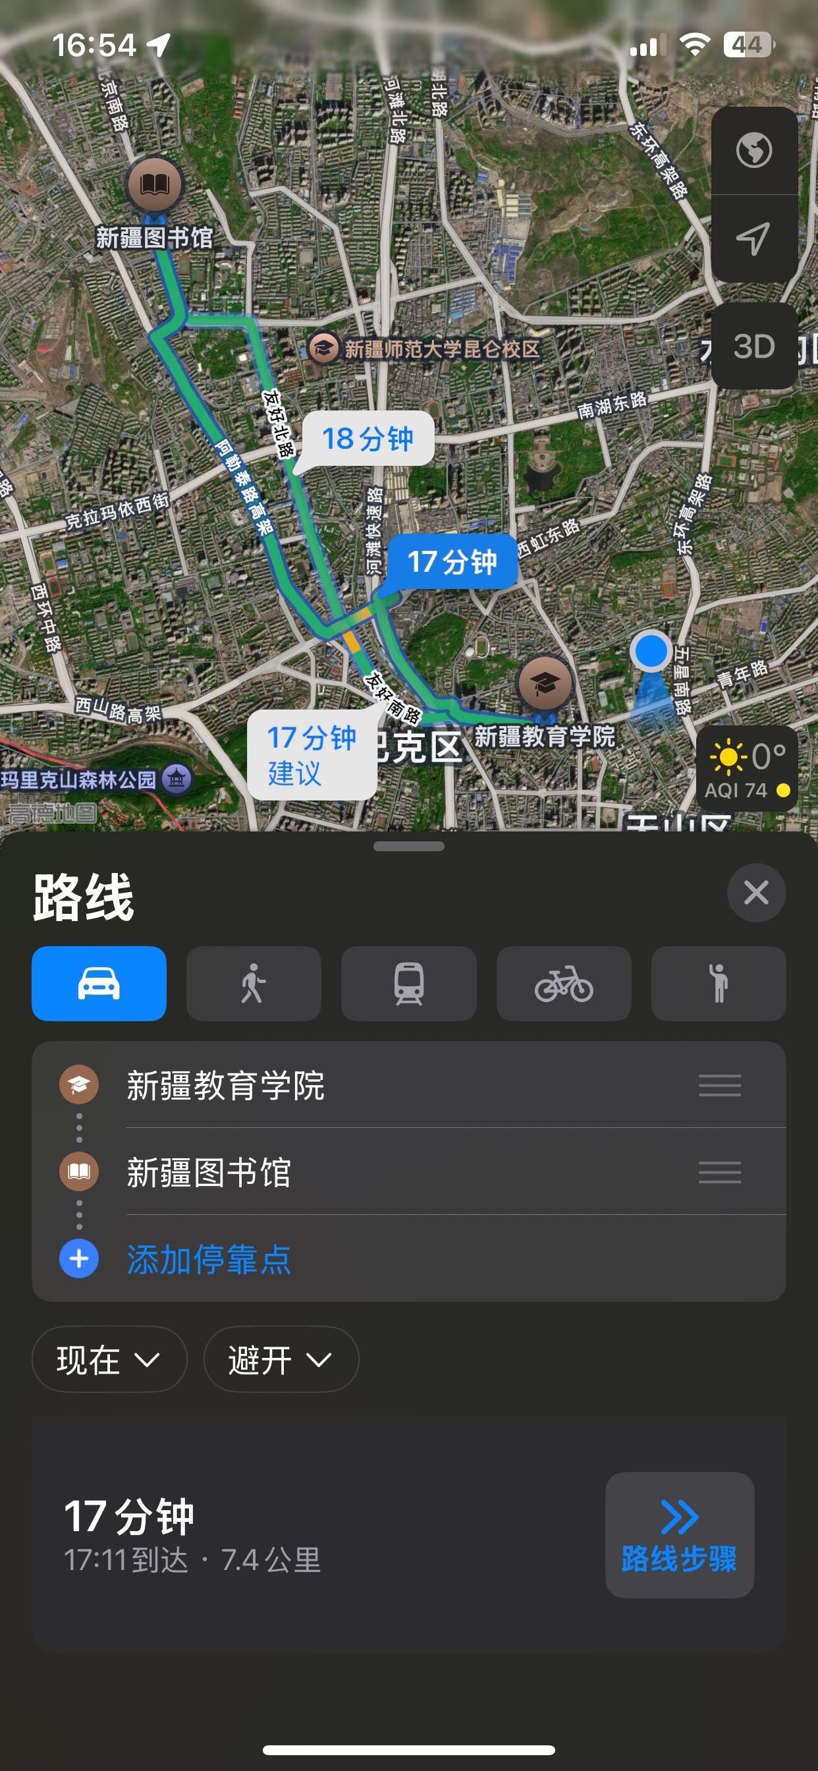
6 |  | 交通费 | 图书馆-下班回家 | 自驾 | 15 | 米娜 | 援助甲方 | 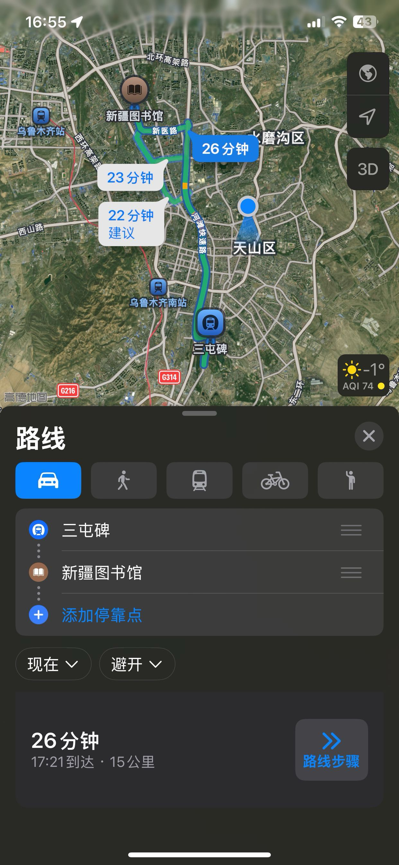
 |  |  |  |  | 62

